Stato procedurale
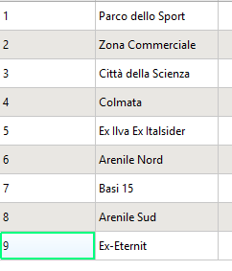
1 | Progetto Definito di Bonifica in corso
2 | Progetto Definito di Bonifica presentato
3 | Progetto Definito di Bonifica in corso
4 | Progetto di Bonifica eseguito
5 | Progetto Definito di Bonifica approvato
6 | Progetto di Bonifica eseguito
7 | Progetto Definito di Bonifica in corso
8 | Progetto di Bonifica eseguito
9 | Progetto di Bonifica eseguito

